商业图表案例
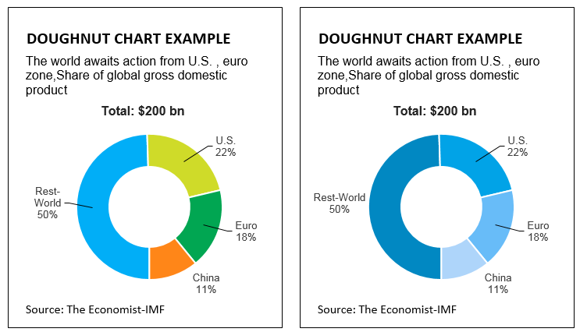
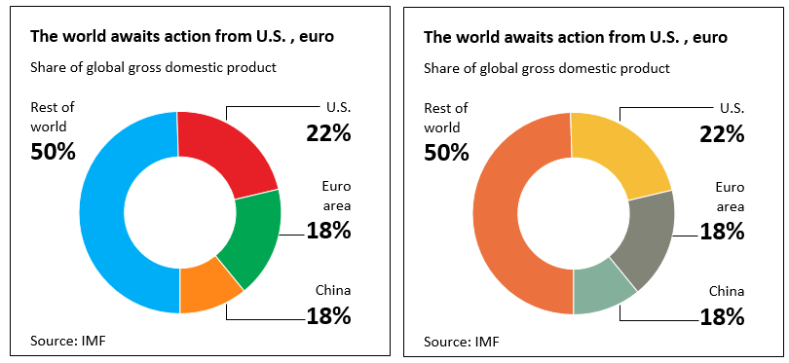
商业周刊

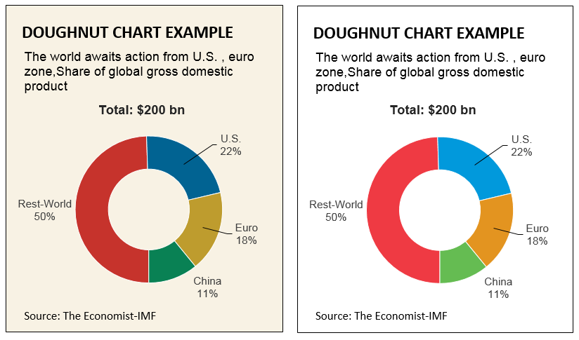
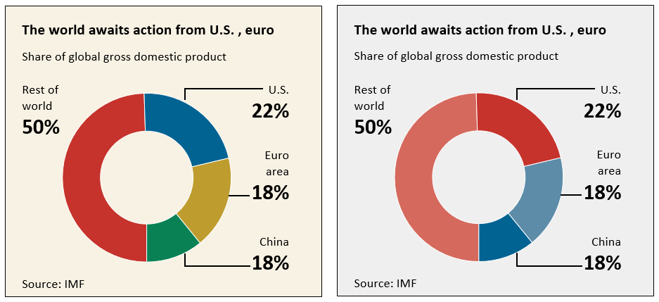
华尔街日报

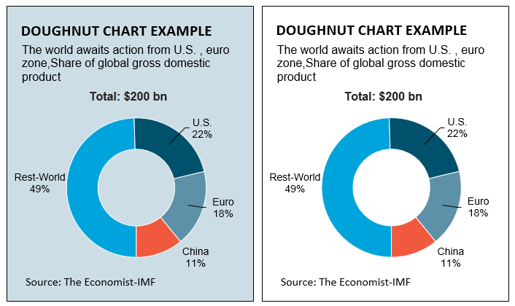
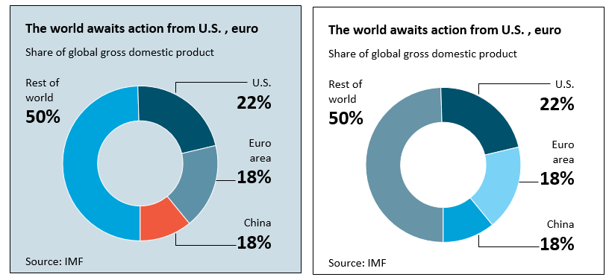
经济学人

注：本文档由EasyCharts团队制作，仅作为读者个人对阅读、理解、学习之用途，不得用于转让、出售、商业培训等任何营利性质的用途，也不得发布到互联网上任何网站、论坛、社区、博客等途径提供收费下载。

商业周刊
State | Share
Rest-World | 0.5
U.S. | 0.22
Euro | 0.18
China | 0.11

华尔街日报
State | Share
Rest-World | 0.5
U.S. | 0.22
Euro | 0.18
Rest-World | 0.5
U.S. | 0.22
Euro | 0.18
China | 0.11
Rest-World | 0.5
U.S. | 0.22
Euro | 0.18
China | 0.11
China | 0.11

经济学人
State | Share
Rest-World | 0.5
U.S. | 0.22
Euro | 0.18
China | 0.11

关注我们吧~

 | 图 书 简 介 | 购 书 地 址
 | 本书主要介绍基于Excel 2016的学术专业图表和商业图表的绘制方法，首次引入R ggplot 2, Python Seaborn, Tableau, D3.js, Matlab 2015, Origin等绘图软件的图表风格与配色方案，在无需编程的情况下，就能实现这些软件的图表风格；同时对比并总结了《华尔街日报》、《商业周刊》、《经济学人》等商业经典杂志的图表风格。在详细地介绍散点图、柱形图、面积图、雷达图等基本图表的基础上，同时增加介绍了 Excel 2016新增的图表、Excel 加载项 Map Power (地图绘制功能)和E2D3等的使用方法。 作者开发了一款与本书配套使用的 Excel 插件"EasyCharts"，可以实现图表美化、新型图表绘制、颜色拾取、数据拾取、图像截取、数据分析与可视化等功能，插件交流群：454614789。
 |  | 当当网 | http://product.dangdang.com/24043399.html
 |  |  | http://product.dangdang.com/1037724291.html

 |  | 京东 | https://item.jd.com/10785674156.html
 |  |  | https://item.jd.com/11986529.html

 |  | 天猫 | http://dwz.cn/4xFaSQ
 |  |  | http://dwz.cn/4xFcjq

 |  | 亚马逊 | http://dwz.cn/4xFe92
Excel 数据之美-科学图表与商业图表的绘制





微信公众号
Excel交流QQ群
新浪微博
帅的人都在关注

